CollectiveAccess
Image | Object | Description | Date
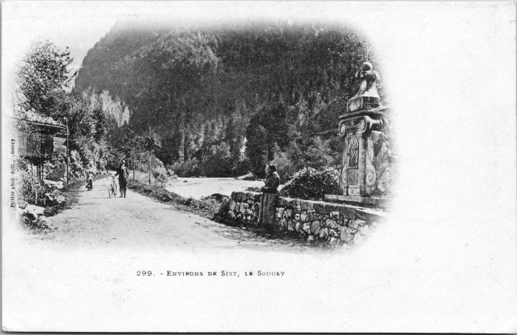 | Carte postale du village de Sougey (2-4427) | Carte postale du village de Sougey
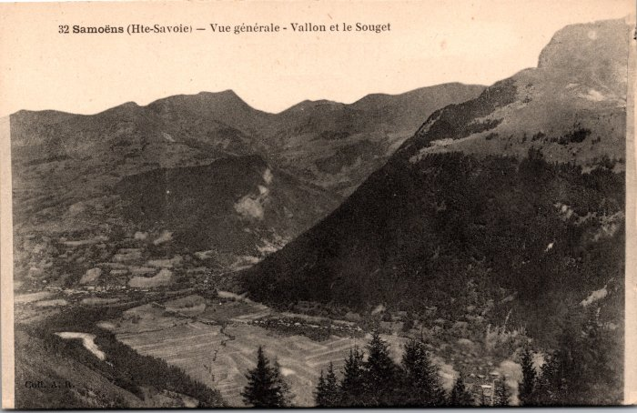 | Vue générale sur les Vallons et Sougey (2-563) | Vue générale sur les Vallons et Sougey

